Лист1
 |  | Согласовано:
 |  | Директор МУ "Школьное питание"
 |  | ____________________ Л.С. Павлова

 | МЕНЮ
 | на " 23 " января 2023 года

 | Прием пищи, наименование блюд | Масса порции (г) | Пищевые вещества (г) |  |  | Энергетическая ценность (ккал)

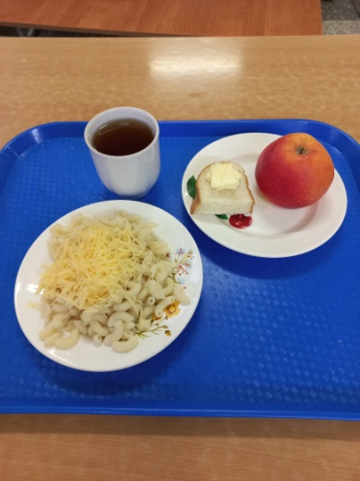
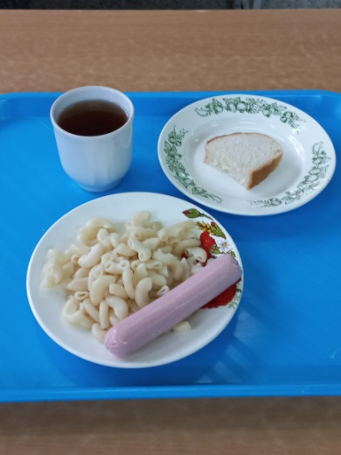
 |  |  | Б | Ж | У
 | ЗАВТРАК 1-4 класс
1 | Бутерброд с маслом | 10/20 | 3 | 9 | 14 | 147
204 | Макароны отварные с сыром | 150/20 | 8 | 10 | 25 | 226
376 | Чай с сахаром | 200/15 | 0 | 0 | 15 | 60
 | Яблоко | 170 | 1 | 1 | 17 | 80
 | Итого: |  | 12 | 20 | 71 | 513

 | ЗАВТРАК 5-11 класс
243 | Сосиска отварная с маслом сливочным | 60/5 | 5 | 12 | 1 | 126
202 | Макаронные изделия отварные | 150 | 5 | 6 | 37 | 212
376 | Чай с сахаром | 200/15 | 0 | 0 | 15 | 60
ПТ | Хлеб пшеничный | 20 | 2 | 0 | 14 | 70
 | Итого: |  | 12 | 18 | 67 | 468

